12_Graficas
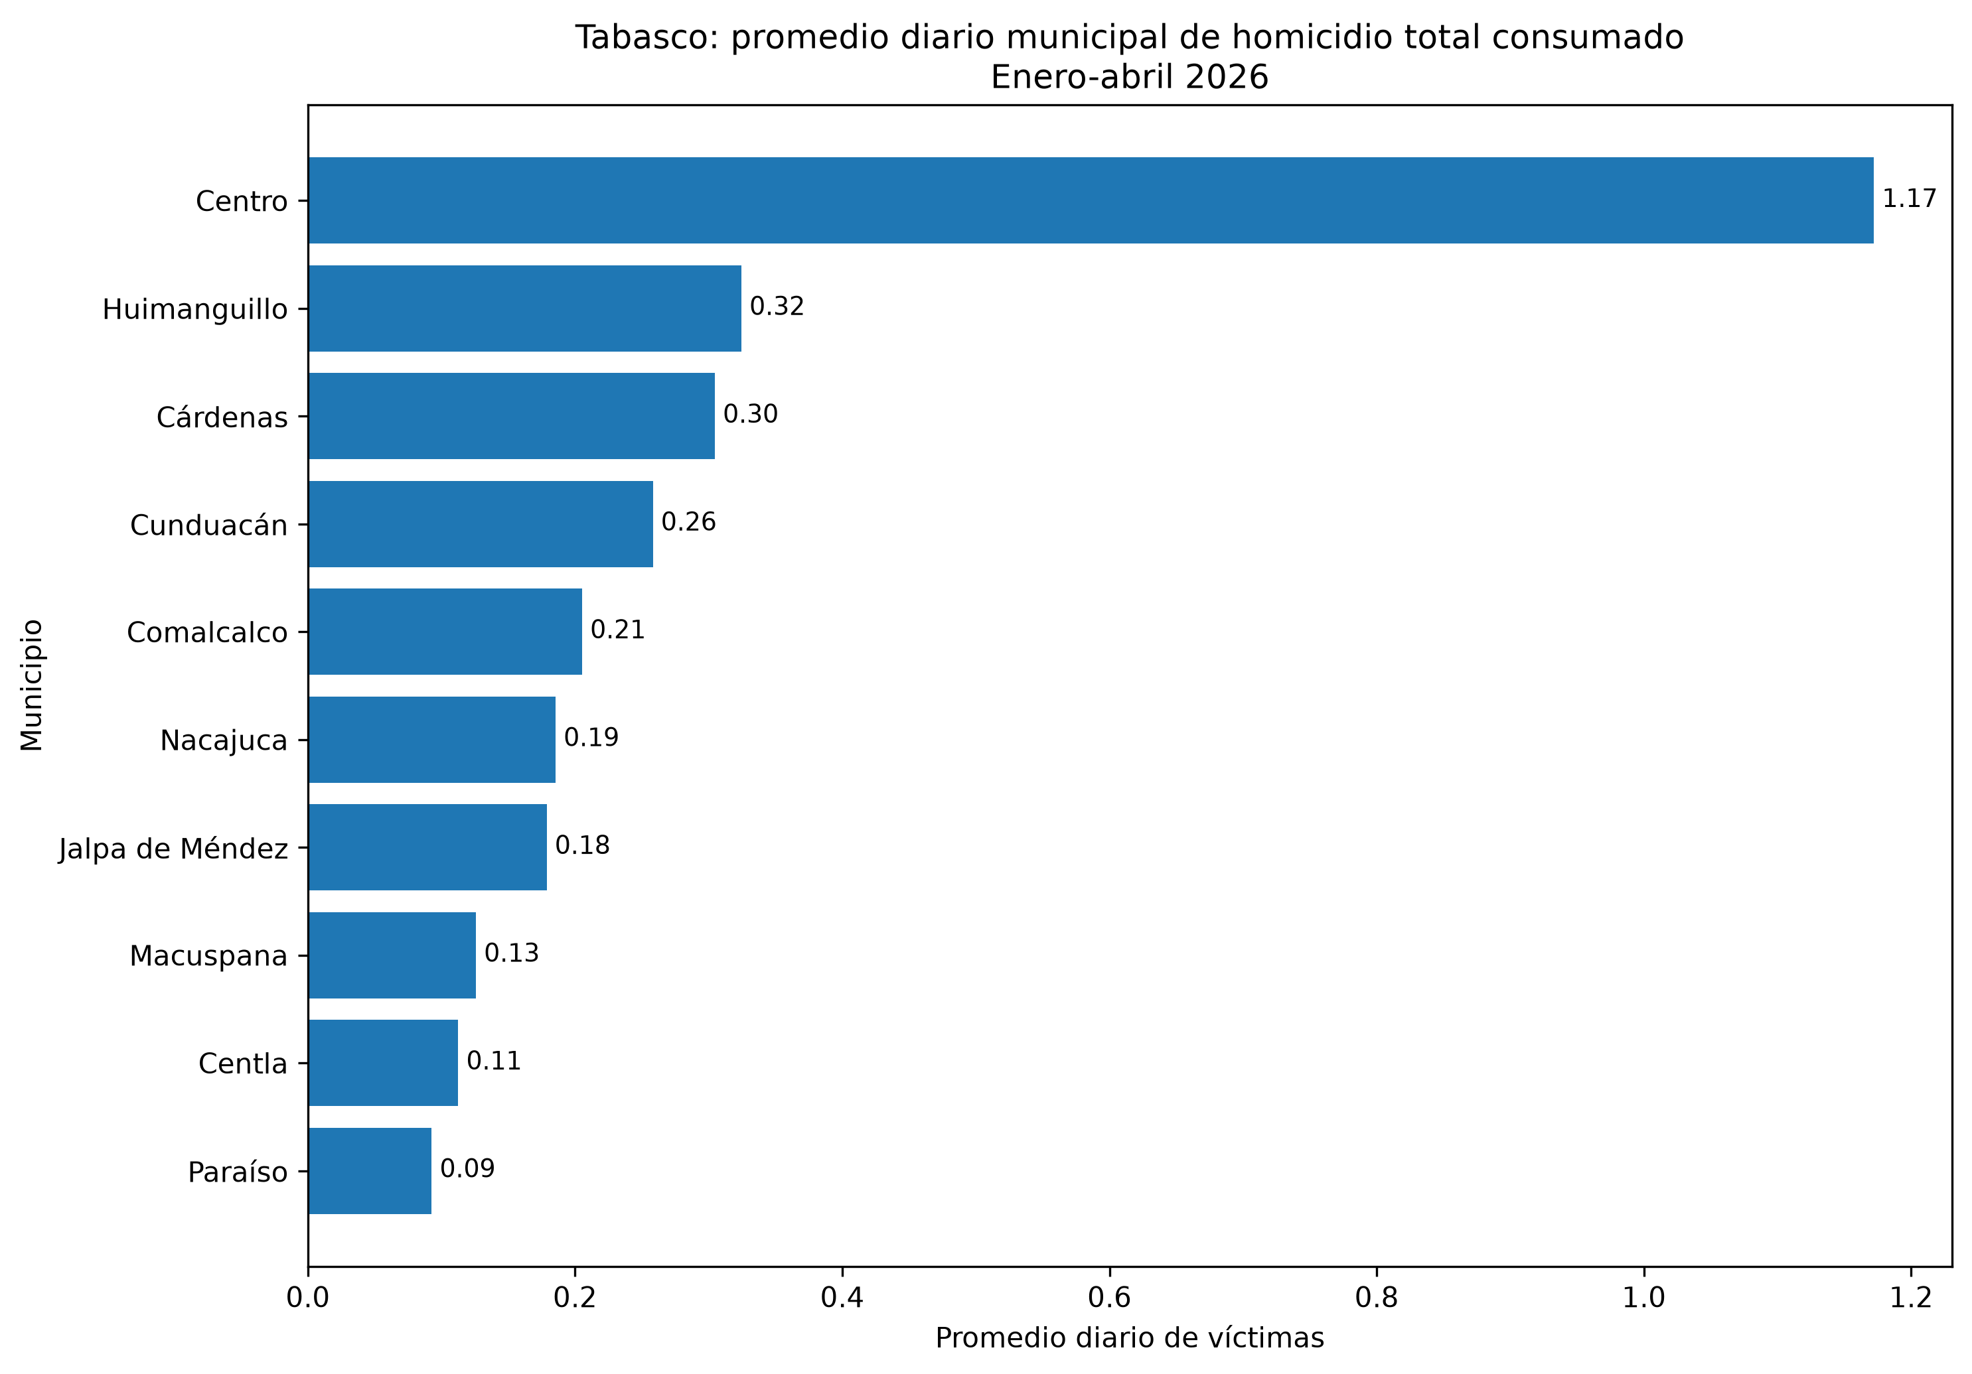
Gráficas analíticas

Evolución estatal mensual del homicidio total consumado
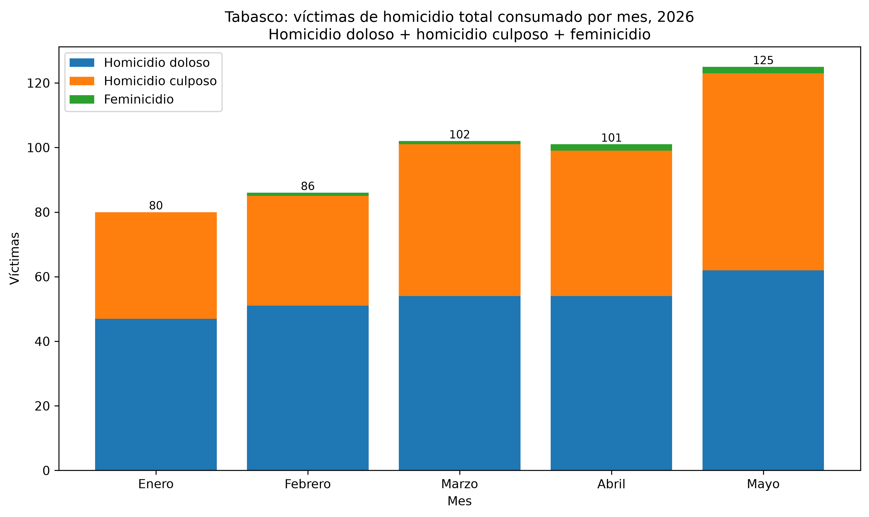

Promedio diario estatal por mes
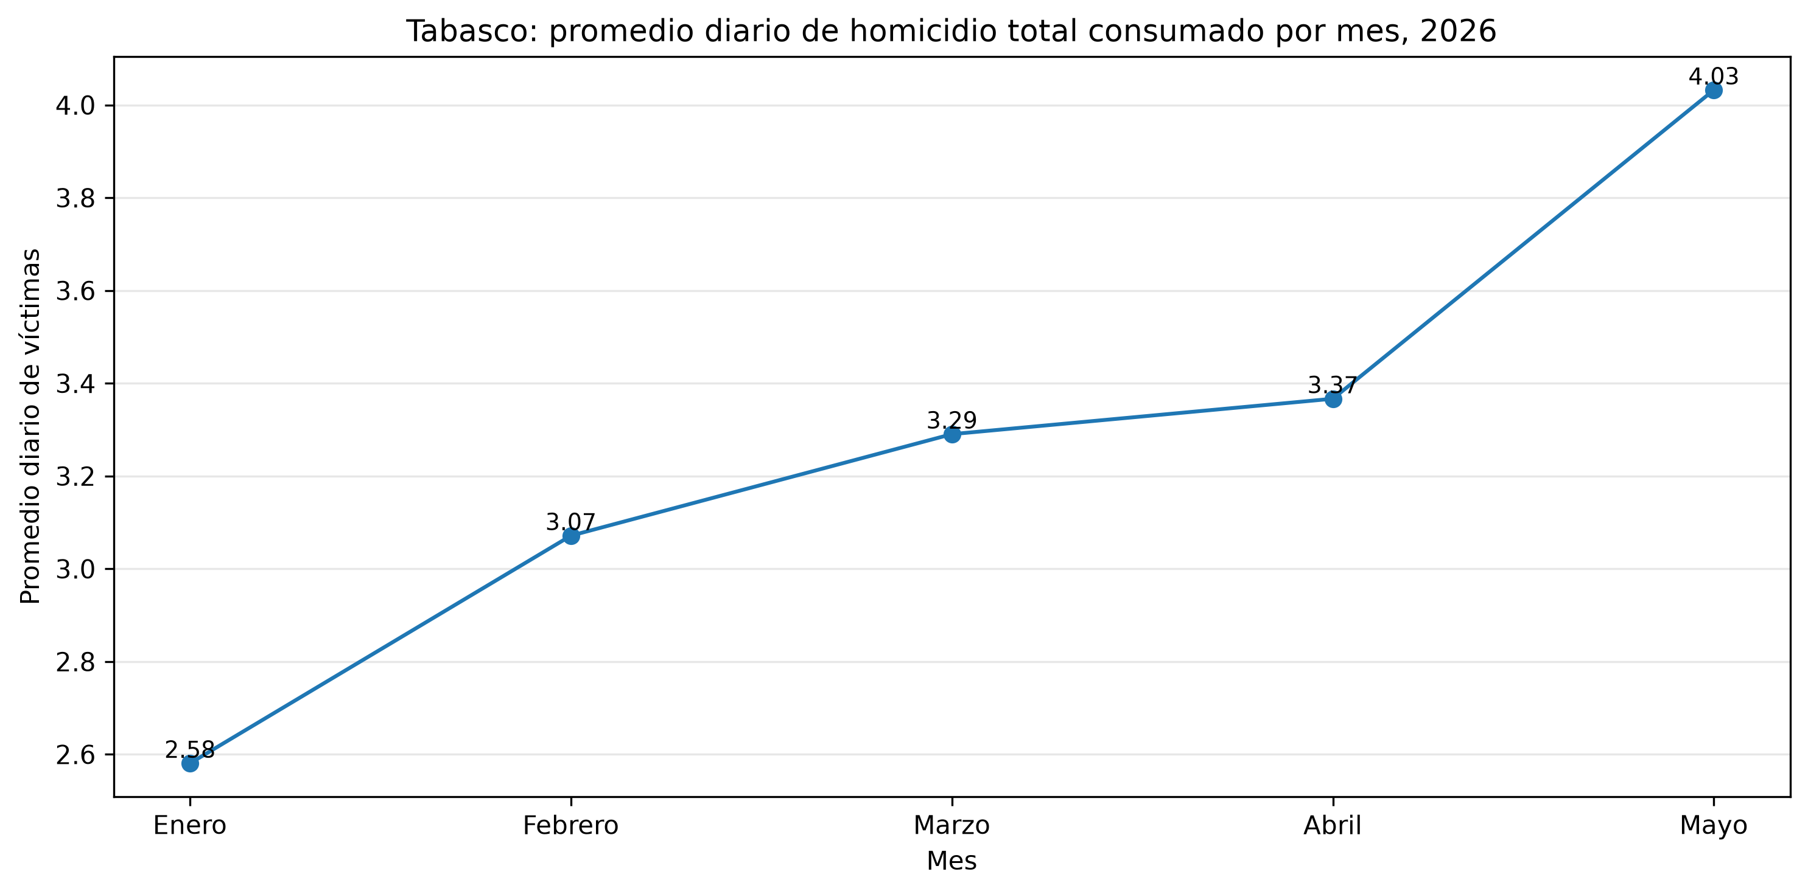

Ranking municipal del total amplio
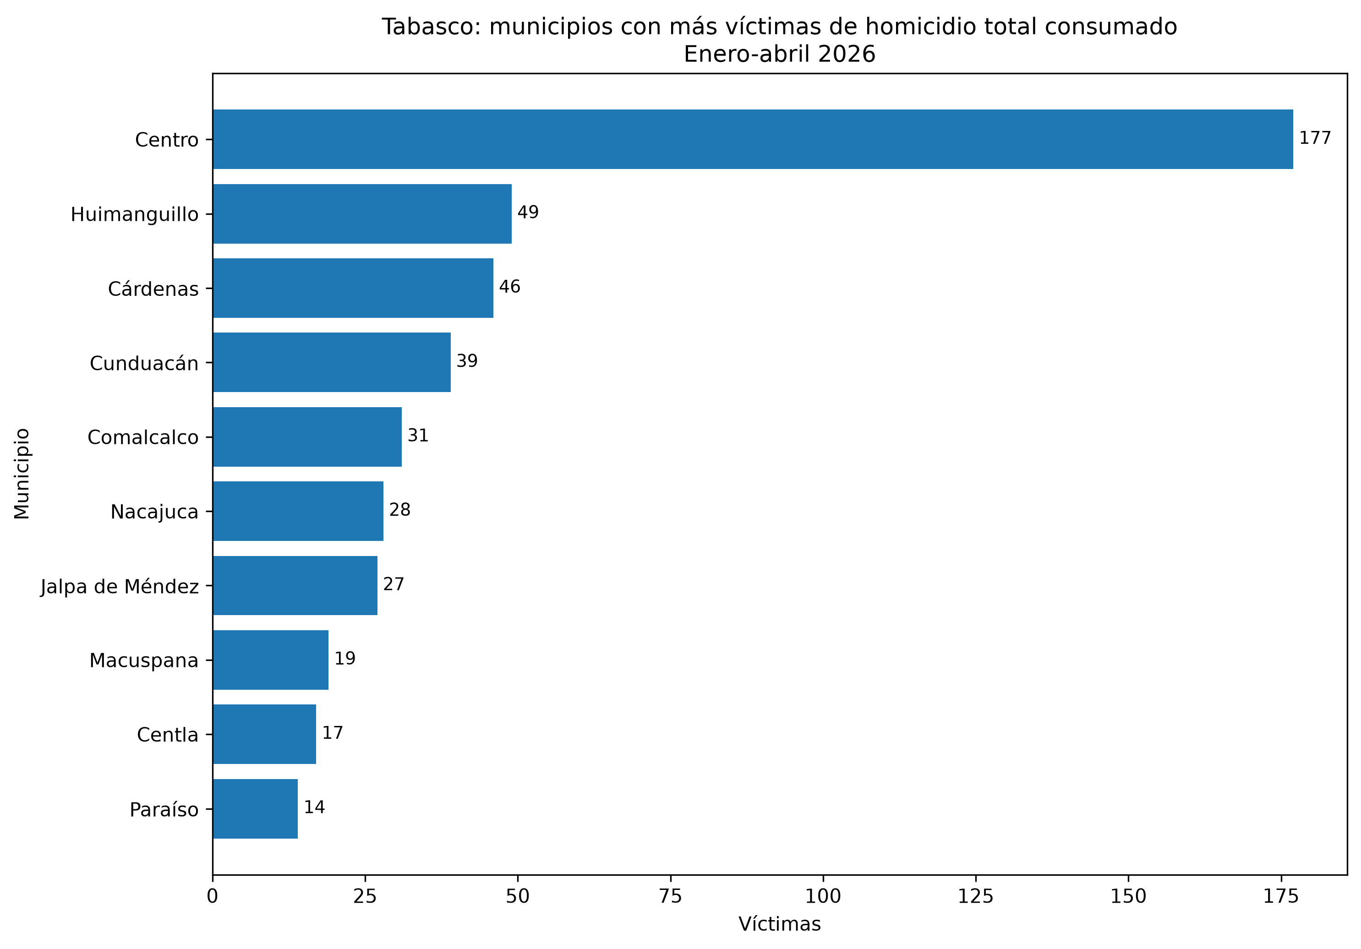

Ranking municipal de violencia letal intencional
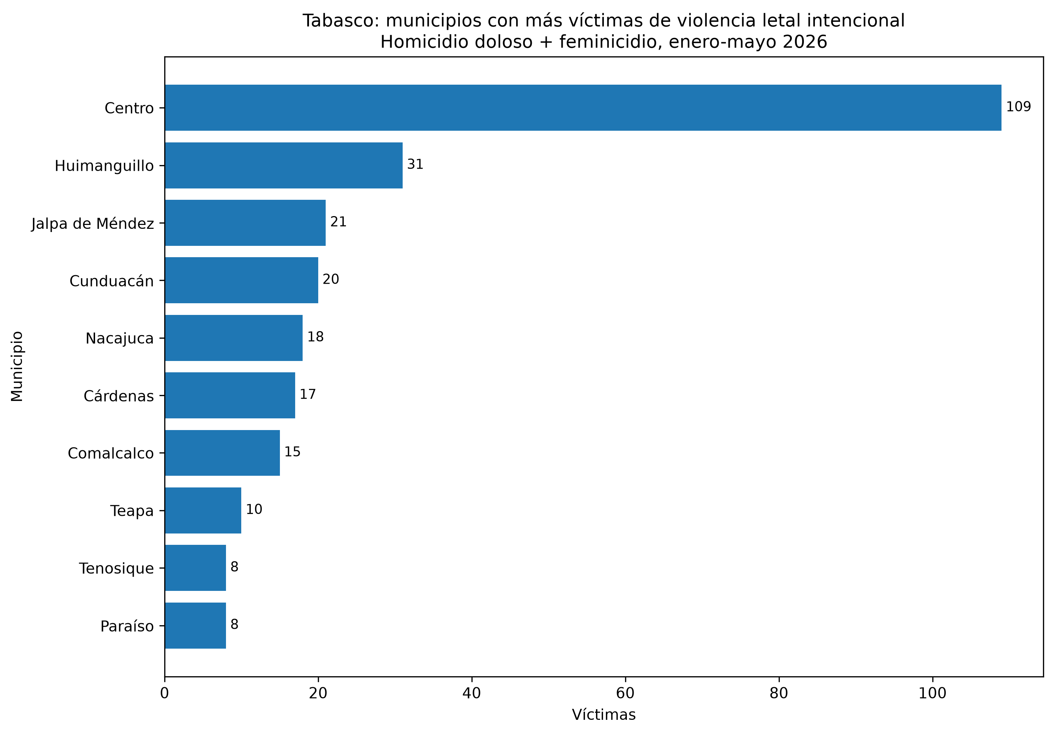

Heatmap municipio-mes del total amplio
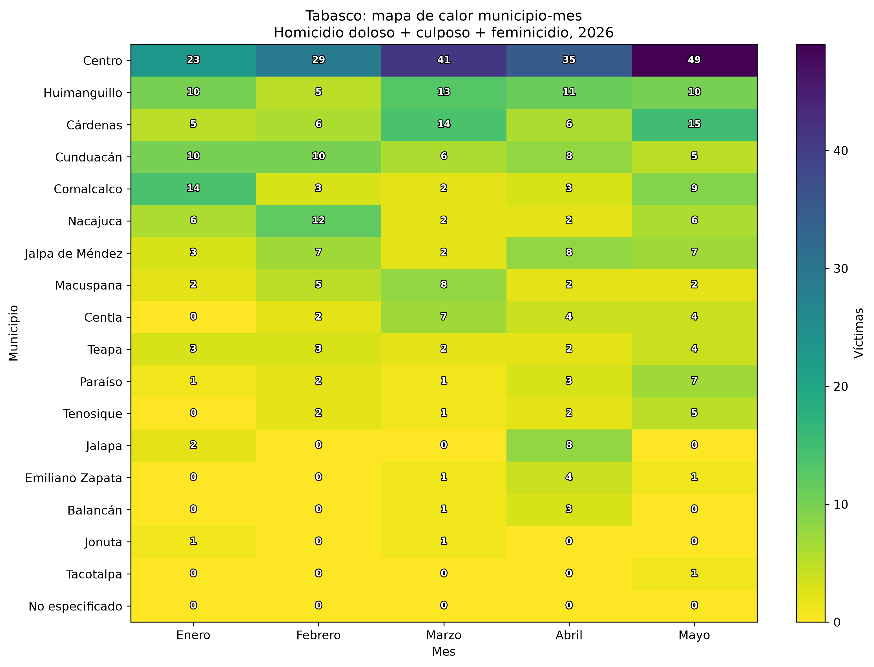

Modalidad del homicidio doloso
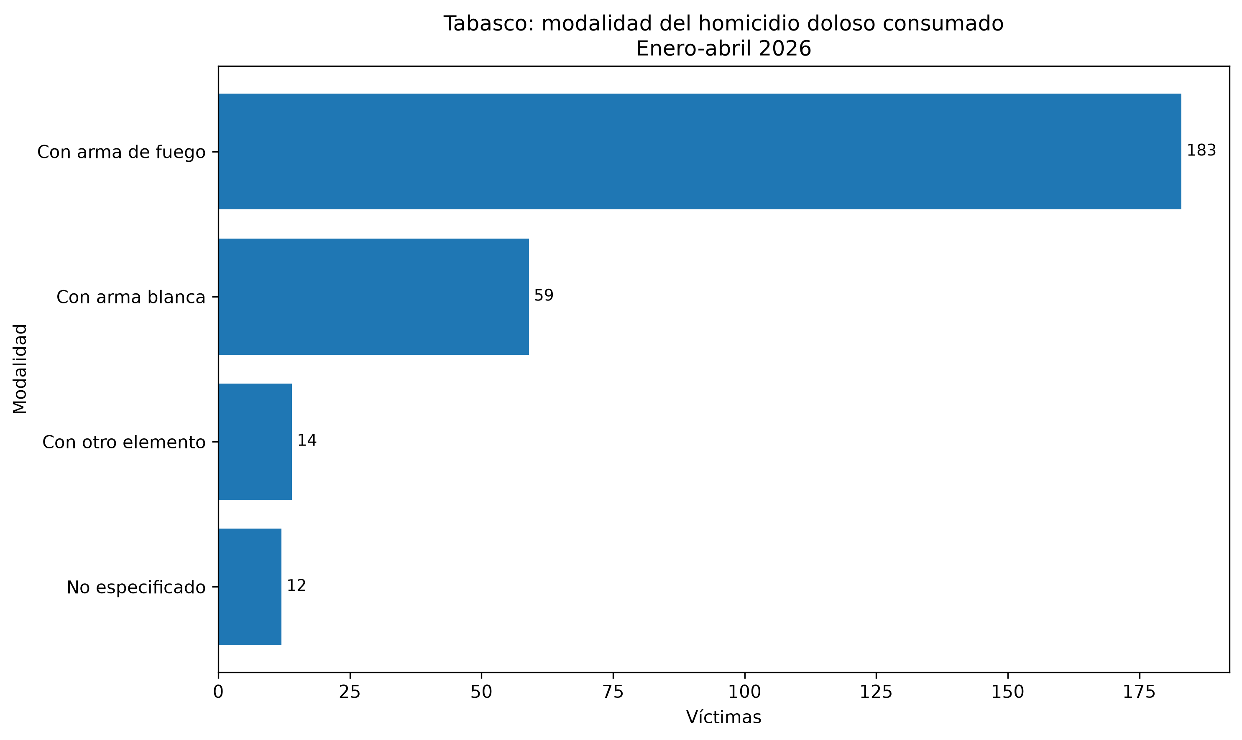

Modalidad del homicidio culposo
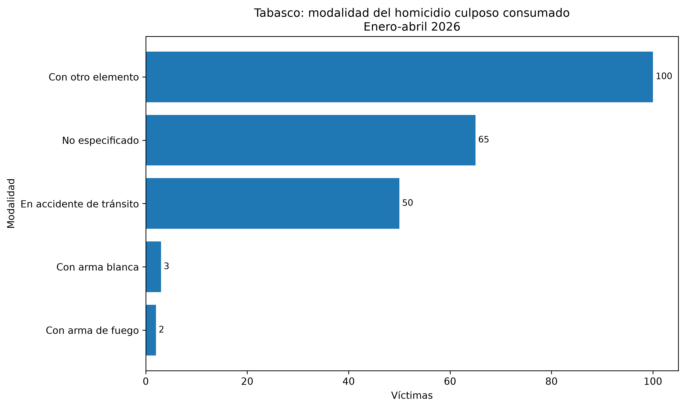

Víctimas por sexo y edad
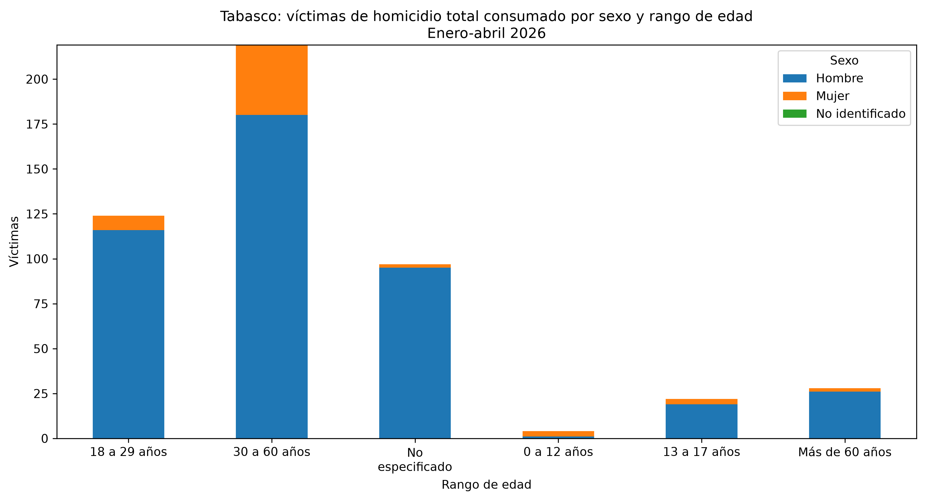

Tentativas estatales por mes
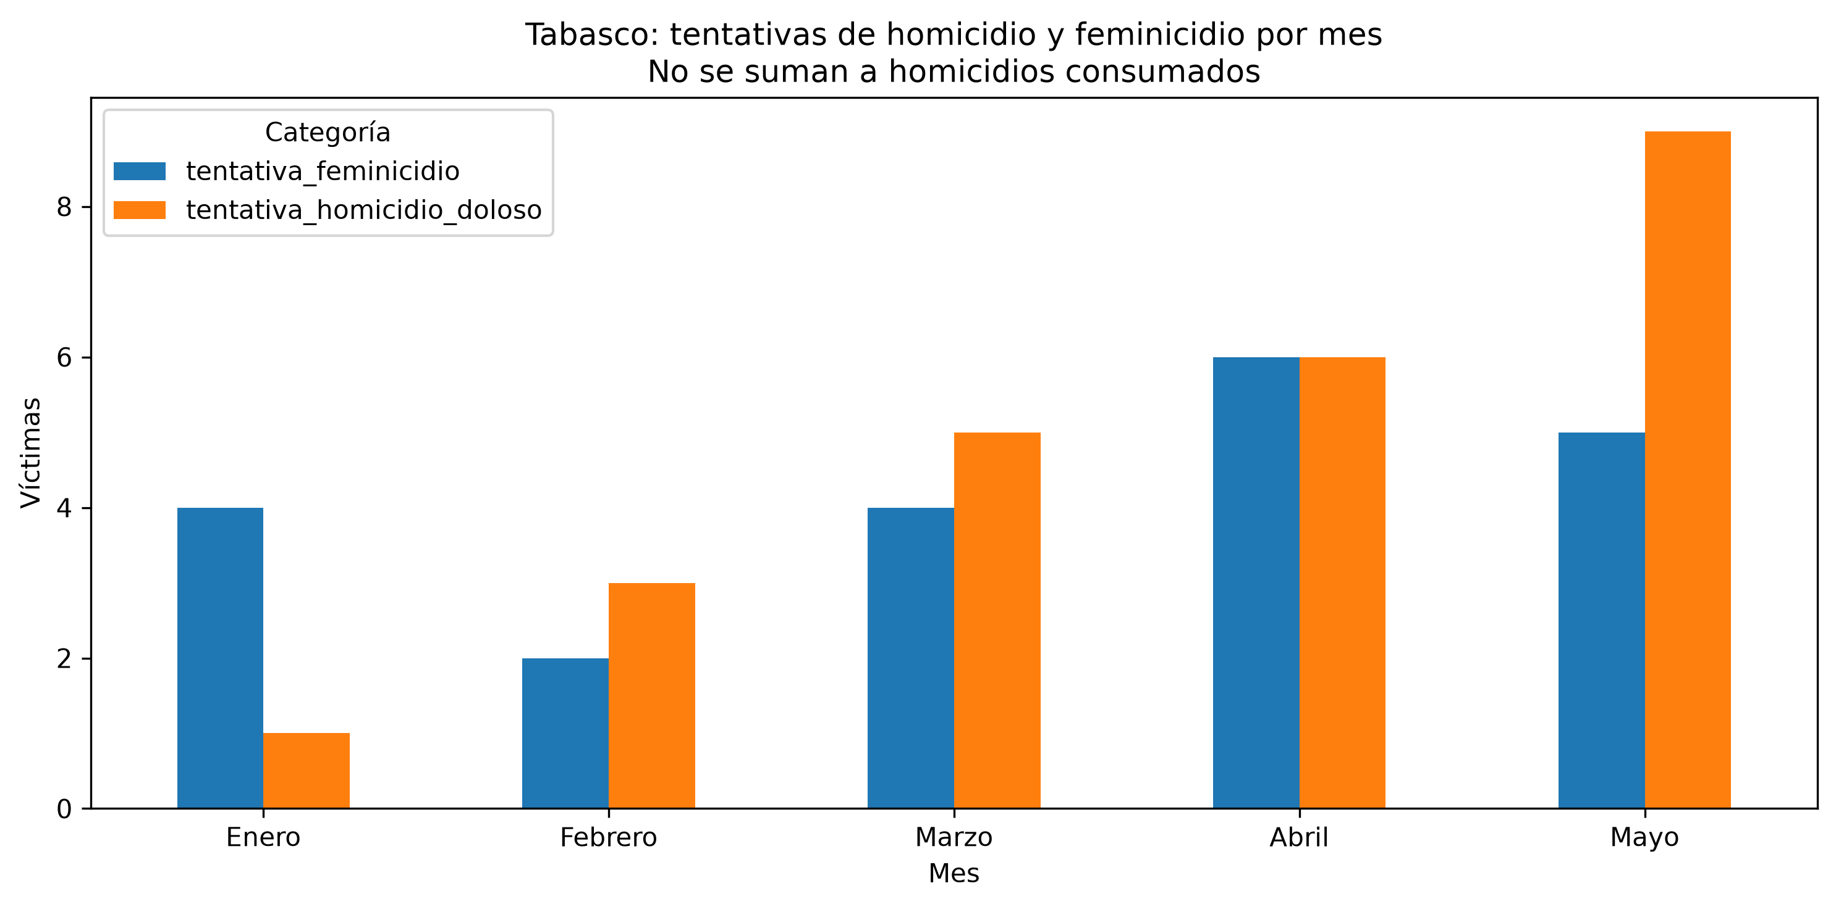

Promedio diario municipal del periodo

